Sheet4
Extended Data Fig. 3. Number of close contacts by date

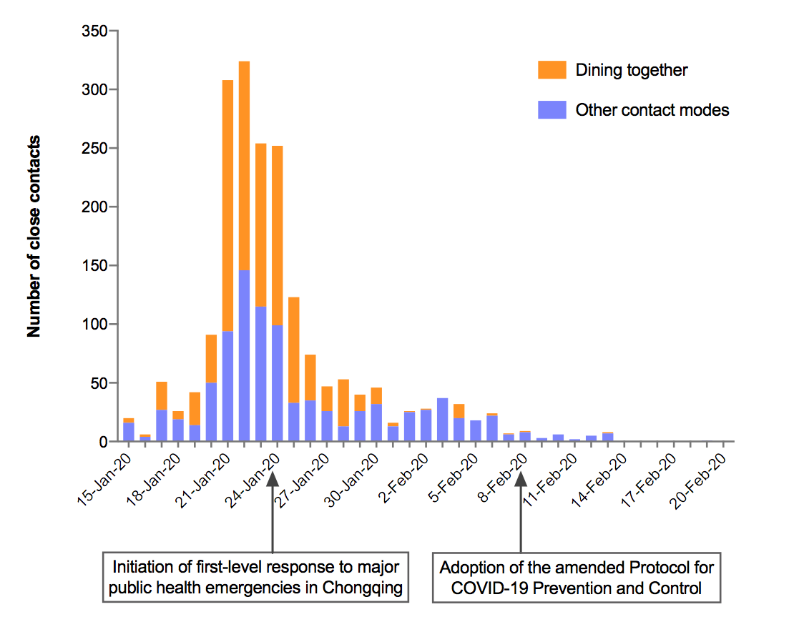
 | Date | Other contact modes | Dining Together
 | 15-Jan-20 | 16 | 4
 | 16-Jan-20 | 4 | 2
 | 17-Jan-20 | 27 | 24
 | 18-Jan-20 | 19 | 7
 | 19-Jan-20 | 14 | 28
 | 20-Jan-20 | 50 | 41
 | 21-Jan-20 | 94 | 214
 | 22-Jan-20 | 146 | 178
 | 23-Jan-20 | 115 | 139
 | 24-Jan-20 | 99 | 153
 | 25-Jan-20 | 33 | 90
 | 26-Jan-20 | 35 | 39
 | 27-Jan-20 | 26 | 21
 | 28-Jan-20 | 13 | 40
 | 29-Jan-20 | 26 | 14
 | 30-Jan-20 | 32 | 14
 | 31-Jan-20 | 13 | 3
 | 1-Feb-20 | 25 | 1
 | 2-Feb-20 | 27 | 1
 | 3-Feb-20 | 37
 | 4-Feb-20 | 20 | 12
 | 5-Feb-20 | 18
 | 6-Feb-20 | 22 | 2
 | 7-Feb-20 | 6 | 1
 | 8-Feb-20 | 8 | 1
 | 9-Feb-20 | 3
 | 10-Feb-20 | 6
 | 11-Feb-20 | 2
 | 12-Feb-20 | 5
 | 13-Feb-20 | 7 | 1
 | 14-Feb-20
 | 15-Feb-20
 | 16-Feb-20
 | 17-Feb-20
 | 18-Feb-20
 | 19-Feb-20 | 1
 | 20-Feb-20 | 0

